Estadísticas
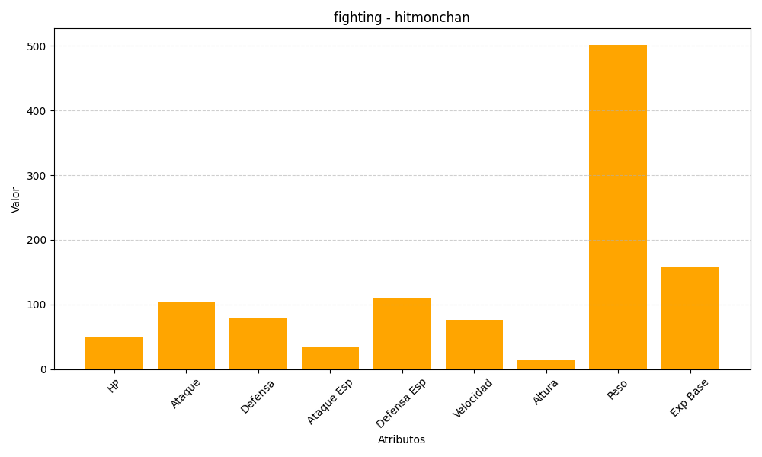
ID | Nombre | Tipo | HP | Ataque | Defensa | Ataque Especial | Defensa Especial | Velocidad | Altura | Peso | Experiencia Base
107 | hitmonchan | fighting | 50 | 105 | 79 | 35 | 110 | 76 | 14 | 502 | 159

